关系图
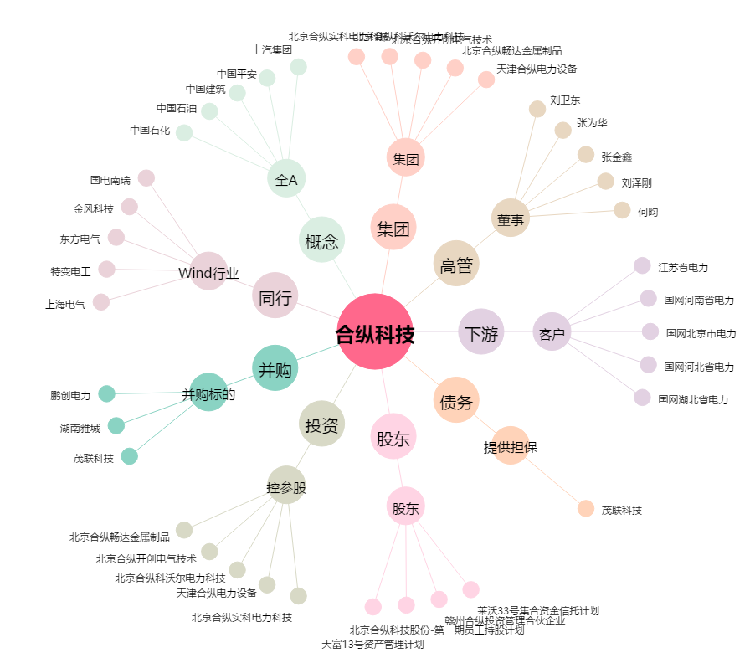
合纵科技[300477.SZ] - 关系概览图

